Konfigurator
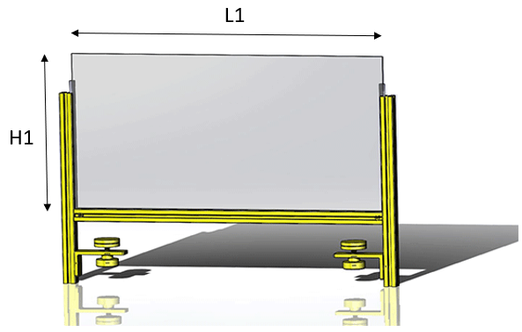
 | Eingabe | Hinweise
Länge (L) in mm | 500 | max 1195 mm, L+35mm = Gesamtmaß
Höhe (H) in mm | 250 | min 200, max 1000 mm
Plattendicke (T) in mm | 3 | 1, 2, 3 ,4 ,5, 8 - angepasst an Profil
Anzahl der Füße | 2 | min. 2

 | POS-NR. | BENENNUNG | Misumi Teilenummer | MENGE
 | 1 | Winkel L-Form | LRAMW-SS-T5-A80-B40-L30-S20.0-N4-H50.0-MA6 | 2
 | 2 | Aluminiumprofil Serie 5/Nutweite 6/20x20mm | HFSC5-2020-300.0 | 2
 | 3 | Nutenstein Serie 5 | HNTT5-3 | 2
 | 4 | Gerätefüße | KFB40-8-25 | 2
 | 5 | Rändelmutter | NAF10-35 | 2
 | 6 | Zylinderkopfschrauben / Innensechskant | SCB5-10 | 2
 | 7 | Blindverbinderteile | HMJ5 | 2
 | 8 | Aluminiumprofil Serie 5/Nutweite 6/20x20mm | NFS5-2020-500-LMH-RMH | 1
 | 9 | Polykarbonatplatte | PCTA-504-250-3 | 1
 | 10 | Plattenmontagen | HSCPF3H-S-207 | 2

